Comercio_Exterior
CO_ANO | DIAS ÚTEIS | US$ FOB EXP | Var. % USS FOB EXP | Média no Período (US$ FOB EXP) | Var. % Média Diária Exp | US$ FOB IMP | Var. % USS FOB IMP | Média no Período (US$ FOB IMP) | Var. % Média Diária Imp | SALDO US$ FOB | CORRENTE US$ FOB
2020 | 123 | $101,719,578,613.00 | -54.87% | $826,988,444.01 | -7.17% | $79,396,522,233.00 | -55.23% | $645,500,180.76 | -7.91% | $22,323,056,380.00 | $181,116,100,846.00
2019 | 253 | $225,383,482,468.00 | -5.80% | $890,843,804.22 | -6.92% | $177,347,934,749.00 | -2.14% | $700,979,979.25 | -3.30% | $48,035,547,719.00 | $402,731,417,217.00
2018 | 250 | $239,263,992,681.00 | 9.89% | $957,055,970.72 | 9.45% | $181,230,568,862.00 | 20.22% | $724,922,275.45 | 19.74% | $58,033,423,819.00 | $420,494,561,543.00
2017 | 249 | $217,739,218,466.00 | 17.55% | $874,454,692.63 | 18.49% | $150,749,494,421.00 | 9.57% | $605,419,656.31 | 10.45% | $66,989,724,045.00 | $368,488,712,887.00
2016 | 251 | $185,232,116,301.00 | -3.01% | $737,976,558.97 | -3.39% | $137,585,830,976.00 | -19.76% | $548,150,721.02 | -20.08% | $47,646,285,325.00 | $322,817,947,277.00
2015 | 250 | $190,971,087,339.00 | -15.11% | $763,884,349.36 | -14.10% | $171,458,999,759.00 | -25.17% | $685,835,999.04 | -24.27% | $19,512,087,580.00 | $362,430,087,098.00
2014 | 253 | $224,974,401,228.00 | -7.02% | $889,226,882.32 | -7.02% | $229,127,843,314.00 | -4.40% | $905,643,649.46 | -4.40% | $-4,153,442,086.00 | $454,102,244,542.00
2013 | 253 | $241,967,561,759.00 | -0.13% | $956,393,524.74 | -0.92% | $239,681,231,635.00 | 7.30% | $947,356,646.78 | 6.46% | $2,286,330,124.00 | $481,648,793,394.00
2012 | 251 | $242,277,307,190.00 | -5.34% | $965,248,235.82 | -5.34% | $223,366,721,023.00 | -1.27% | $889,907,255.07 | -1.27% | $18,910,586,167.00 | $465,644,028,213.00
2011 | 251 | $255,936,306,857.00 | 26.83% | $1,019,666,561.18 | 26.83% | $226,244,222,128.00 | 24.46% | $901,371,402.90 | 24.46% | $29,692,084,729.00 | $482,180,528,985.00
2010 | 251 | $201,788,337,035.00 | 31.96% | $803,937,597.75 | 31.44% | $181,774,969,378.00 | 42.22% | $724,203,065.25 | 41.65% | $20,013,367,657.00 | $383,563,306,413.00
2009 | 250 | $152,910,580,383.00 | -22.69% | $611,642,321.53 | -21.45% | $127,812,153,899.00 | -26.17% | $511,248,615.60 | -24.99% | $25,098,426,484.00 | $280,722,734,282.00
2008 | 254 | $197,778,858,085.00 | 23.21% | $778,656,921.59 | 21.27% | $173,118,588,785.00 | 43.70% | $681,569,247.19 | 41.43% | $24,660,269,300.00 | $370,897,446,870.00
2007 | 250 | $160,521,882,755.00 | 16.57% | $642,087,531.02 | 16.10% | $120,475,382,973.00 | 32.11% | $481,901,531.89 | 31.58% | $40,046,499,782.00 | $280,997,265,728.00
2006 | 249 | $137,708,096,759.00 | 16.02% | $553,044,565.30 | 16.95% | $91,192,855,350.00 | 24.13% | $366,236,366.87 | 25.12% | $46,515,241,409.00 | $228,900,952,109.00
2005 | 251 | $118,692,856,544.00 | 23.21% | $472,879,906.55 | 23.70% | $73,468,391,463.00 | 17.09% | $292,702,754.83 | 17.56% | $45,224,465,081.00 | $192,161,248,007.00
2004 | 252 | $96,332,184,410.00 | 32.01% | $382,270,573.06 | 32.53% | $62,744,505,513.00 | 29.99% | $248,986,132.99 | 30.50% | $33,587,678,897.00 | $159,076,689,923.00
2003 | 253 | $72,975,027,454.00 | 21.04% | $288,438,843.69 | 21.04% | $48,269,929,600.00 | 2.40% | $190,790,235.57 | 2.40% | $24,705,097,854.00 | $121,244,957,054.00
2002 | 253 | $60,290,491,129.00 | 3.72% | $238,302,336.48 | 2.49% | $47,140,165,638.00 | -14.98% | $186,324,765.37 | -15.99% | $13,150,325,491.00 | $107,430,656,767.00
2001 | 250 | $58,128,223,219.00 | 5.65% | $232,512,892.88 | 5.65% | $55,444,566,162.00 | -0.80% | $221,778,264.65 | -0.80% | $2,683,657,057.00 | $113,572,789,381.00
2000 | 250 | $55,018,346,483.00 | 14.75% | $220,073,385.93 | 15.21% | $55,891,118,709.00 | 13.64% | $223,564,474.84 | 14.10% | $-872,772,226.00 | $110,909,465,192.00
1999 | 251 | $47,945,909,310.00 | -6.13% | $191,019,559.00 | -6.50% | $49,181,644,327.00 | -14.61% | $195,942,806.08 | -14.95% | $-1,235,735,017.00 | $97,127,553,637.00
1998 | 250 | $51,076,603,549.00 | -3.53% | $204,306,414.20 | -2.38% | $57,596,907,511.00 | -3.17% | $230,387,630.04 | -2.01% | $-6,520,303,962.00 | $108,673,511,060.00
1997 | 253 | $52,947,495,532.00 | 10.89% | $209,278,638.47 |  | $59,484,840,278.00 | 11.51% | $235,117,945.76 |  | $-6,537,344,746.00 | $112,432,335,810.00
1996 |  | $47,746,728,158.00 | 2.67% |  |  | $53,345,767,156.00 | 6.75% |  |  | $-5,599,038,998.00 | $101,092,495,314.00
1995 |  | $46,506,282,414.00 | 6.80% |  |  | $49,971,896,207.00 | 51.07% |  |  | $-3,465,613,793.00 | $96,478,178,621.00
1994 |  | $43,545,168,862.00 | 12.94% |  |  | $33,078,690,132.00 | 30.97% |  |  | $10,466,478,730.00 | $76,623,858,994.00
1993 |  | $38,554,749,047.00 | 7.72% |  |  | $25,256,000,927.00 | 22.88% |  |  | $13,298,748,120.00 | $63,810,749,974.00
1992 |  | $35,792,985,844.00 | 13.20% |  |  | $20,554,091,051.00 | -2.31% |  |  | $15,238,894,793.00 | $56,347,076,895.00
1991 |  | $31,620,439,443.00 | 0.66% |  |  | $21,040,470,792.00 | 1.83% |  |  | $10,579,968,651.00 | $52,660,910,235.00
1990 |  | $31,413,756,040.00 | -8.63% |  |  | $20,661,362,039.00 | 13.13% |  |  | $10,752,394,001.00 | $52,075,118,079.00
1989 |  | $34,382,619,710.00 |  |  |  | $18,263,432,738.00 |  |  |  | $16,119,186,972.00 | $52,646,052,448.00

Participação da China nas Comércio Exterior Brasileiro
 | Exportações | Importações
1997 | 0.029324519043 | 0.026354760922
1998 | 0.02569610424 | 0.024207796655
1999 | 0.023276676594 | 0.023196923113
2000 | 0.028354124392 | 0.028260684389
2001 | 0.040752479068 | 0.030078902288
2002 | 0.050476512034 | 0.039153086291
2003 | 0.071595063 | 0.049676998742
2004 | 0.064419565102 | 0.064522976855
2005 | 0.065011636443 | 0.078004046977
2006 | 0.068478837541 | 0.094811468089
2007 | 0.075456673234 | 0.10959891099
2008 | 0.092666464987 | 0.12034705726
2009 | 0.14949138164 | 0.12862133384
2010 | 0.16090591104 | 0.14483489803
2011 | 0.18179019248 | 0.14938029932
2012 | 0.18030024275 | 0.15721682992
2013 | 0.20400586732 | 0.15928849513
2014 | 0.19527894376 | 0.16689833477
2015 | 0.19714533487 | 0.18276924821
2016 | 0.20188242286 | 0.17317757704
2017 | 0.23042820565 | 0.1850981704
2018 | 0.27868721383 | 0.19566133248
2019 | 0.29212429173 | 0.20232022622
2020* | 0.3494677809 | 0.21402643069
 |  | GRÁFICO 10

 | Fonte: MDIC |  |  |  |  |  | *dados até o mês de junho

Previsoes e Gráficos (Penn)
Comércio Exterior Brasileiro (em milhões de dólares)
 |  |  |  | Ano | Variação no Comércio Total |  | Ano | Exportações | Importações | Comércio Total | Saldo da Balança Comercial
 |  |  |  | 1998 | -8.39% |  | 1998 | $51,076.60 | $57,596.91 | $108,673.51 | -$6,520.30
 |  |  |  | 1999 | -12.10% |  | 1999 | $47,945.91 | $49,181.64 | $97,127.55 | -$1,235.74
 |  |  |  | 2000 | 3.98% |  | 2000 | $55,018.35 | $55,891.12 | $110,909.47 | -$872.77
 |  |  |  | 2001 | -3.71% |  | 2001 | $58,128.22 | $55,444.57 | $113,572.79 | $2,683.66
 |  |  |  | 2002 | -12.66% |  | 2002 | $60,290.49 | $47,140.17 | $107,430.66 | $13,150.33
 |  |  |  | 2003 | -1.28% |  | 2003 | $72,975.03 | $48,269.93 | $121,244.96 | $24,705.10
 |  |  |  | 2004 | 19.00% |  | 2004 | $96,332.18 | $62,744.51 | $159,076.69 | $33,587.68
 |  |  |  | 2005 | 11.62% |  | 2005 | $118,692.86 | $73,468.39 | $192,161.25 | $45,224.47
 |  |  |  | 2006 | 12.34% |  | 2006 | $137,708.10 | $91,192.86 | $228,900.95 | $46,515.24
 |  |  |  | 2007 | 18.90% |  | 2007 | $160,521.88 | $120,475.38 | $280,997.27 | $40,046.50
 |  |  |  | 2008 | 26.11% |  | 2008 | $197,778.86 | $173,118.59 | $370,897.45 | $24,660.27
 |  |  |  | 2009 | -28.78% |  | 2009 | $152,910.58 | $127,812.15 | $280,722.73 | $25,098.43
 |  |  |  | 2010 | 30.75% |  | 2010 | $201,788.34 | $181,774.97 | $383,563.31 | $20,013.37
 |  |  |  | 2011 | 18.04% |  | 2011 | $255,936.31 | $226,244.22 | $482,180.53 | $29,692.08
 |  |  |  | 2012 | -8.76% |  | 2012 | $242,277.31 | $223,366.72 | $465,644.03 | $18,910.59
 |  |  |  | 2013 | -2.33% |  | 2013 | $241,967.56 | $239,681.23 | $481,648.79 | $2,286.33
 |  |  |  | 2014 | -11.40% |  | 2014 | $224,974.40 | $229,127.84 | $454,102.24 | -$4,153.44
 |  |  |  | 2015 | -27.88% |  | 2015 | $190,971.09 | $171,459.00 | $362,430.09 | $19,512.09
 |  |  |  | 2016 | -16.20% |  | 2016 | $185,232.12 | $137,585.83 | $322,817.95 | $47,646.29
 |  |  |  | 2017 | 10.88% |  | 2017 | $217,739.22 | $150,749.49 | $368,488.71 | $66,989.72
 |  |  |  | 2018 | 9.99% |  | 2018 | $239,263.99 | $181,230.57 | $420,494.56 | $58,033.42
 |  |  |  | 2019 | -5.70% |  | 2019 | $225,383.48 | $177,347.93 | $402,731.42 | $48,035.55
 |  |  |  | 2020 | -17.40% |  | 2020 | $332,648.10 | $0.00 | $332,648.10
 |  |  |  | 2021 | 7.34% |  | 2021 | $357,064.47 | $0.00 | $357,064.47
 | Previsões de Crescimento do PIB |  |  | Modelo de Regressão Linear Múltipla (Penn World Table)*
y = 0,589x₁ + 0,938x₂ - 0,119x₃
y = Crescimento do Comércio Total Brasileiro
x₁: Crescimento do PIB Brasileiro
x₂: Crescimento do PIB Mundial
x₃: Ano de Crise? (1 ou 0)
Significâncias:
x₁: P-Valor=0,00484 Desvio-Padrão: 0,313
x₂: P-Valor=0,00168 Desvio-Padrão: 0,336
x₃: P-Valor=0,18154 Desvio-Padrão: 0,156
x₁ e x₂ são moderadamente significativos (pv < 0,05)
 | Brasil
Título do Gráfico
 | 2020 | FMI (14/4) | -5.3%
Variação no Comércio Total
 |  | EIU (26/3) | -5.5%
 |  | Banco Mundial (13/4) | -5%
 |  | IIF (13/4) | -4%
 |  | Focus (8/5) | -4.11%
 |  | Gov. Federal (11/5) | -4.7%
 | 2021 | FMI (14/4) | 2.90%
 |  | Focus (8/5) | 3.20%
 | Mundo
 | 2020 | FMI (14/4) | -3% | PIB Brasil 2020 |  | -4.77%
 | 2021 | FMI (14/4) | 5.80% | PIB Brasil 2021 |  | 3.05%
 |  |  |  | PIB Mundo 2020 |  | -3%
0 | Previsões da OMC para o Comércio Internacional |  |  | PIB Mundo 2021 |  | 5.80%
1 | Comércio Mundial Total (2020) |  | de -11,9% a -31,9% | Dummy 2020 |  | 1
 | Exportações Brasileiras (2020) |  | de -8% a -20,2% | Dummy 2021 |  | 0
 | Exportações Brasileiras (2021) |  | de 6,1% a 14,3% | Resultados do modelo de regressão para o ano de 2020 |  | -17.40%
 | Correlação do crescimento do comércio total brasileiro com o crescimento das exportações: 0,899793 |  | 0.899793
 |  |  |  | Resultados do modelo de regressão para o ano de 2021 |  | 7.34%

 |  |  |  | *o modelo não indica uma relação causal, uma vez que não considera as endogeneidades existentes entre as variáveis independentes.

Previsoes e Gráficos (Governo)
Comércio Exterior Brasileiro (em milhões de dólares)
 |  |  |  | Ano | Variação no Comércio Total |  | Ano | Exportações | Importações | Comércio Total | Balança Comercial | Variação Anual
 |  |  |  | 1998 | -8.39% |  | 1998 | $51,076.60 | $57,596.91 | $108,673.51 | -$6,520.30 | -
 |  |  |  | 1999 | -12.10% |  | 1999 | $47,945.91 | $49,181.64 | $97,127.55 | -$1,235.74 | -10.6%
 |  |  |  | 2000 | 3.98% |  | 2000 | $55,018.35 | $55,891.12 | $110,909.47 | -$872.77 | 14.2%
 |  |  |  | 2001 | -3.71% |  | 2001 | $58,128.22 | $55,444.57 | $113,572.79 | $2,683.66 | 2.4%
 |  |  |  | 2002 | -12.66% |  | 2002 | $60,290.49 | $47,140.17 | $107,430.66 | $13,150.33 | -5.4%
 |  |  |  | 2003 | -1.28% |  | 2003 | $72,975.03 | $48,269.93 | $121,244.96 | $24,705.10 | 12.9%
 |  |  |  | 2004 | 19.00% |  | 2004 | $96,332.18 | $62,744.51 | $159,076.69 | $33,587.68 | 31.2%
 |  |  |  | 2005 | 11.62% |  | 2005 | $118,692.86 | $73,468.39 | $192,161.25 | $45,224.47 | 20.8%
 |  |  |  | 2006 | 12.34% |  | 2006 | $137,708.10 | $91,192.86 | $228,900.95 | $46,515.24 | 19.1%
 |  |  |  | 2007 | 18.90% |  | 2007 | $160,521.88 | $120,475.38 | $280,997.27 | $40,046.50 | 22.8%
 |  |  |  | 2008 | 26.11% |  | 2008 | $197,778.86 | $173,118.59 | $370,897.45 | $24,660.27 | 32.0%
 |  |  |  | 2009 | -28.78% |  | 2009 | $152,910.58 | $127,812.15 | $280,722.73 | $25,098.43 | -24.3%
 |  |  |  | 2010 | 30.75% |  | 2010 | $201,788.34 | $181,774.97 | $383,563.31 | $20,013.37 | 36.6%
 |  |  |  | 2011 | 18.04% |  | 2011 | $255,936.31 | $226,244.22 | $482,180.53 | $29,692.08 | 25.7%
 |  |  |  | 2012 | -8.76% |  | 2012 | $242,277.31 | $223,366.72 | $465,644.03 | $18,910.59 | -3.4%
 |  |  |  | 2013 | -2.33% |  | 2013 | $241,967.56 | $239,681.23 | $481,648.79 | $2,286.33 | 3.4%
 |  |  |  | 2014 | -11.40% |  | 2014 | $224,974.40 | $229,127.84 | $454,102.24 | -$4,153.44 | -5.7%
 |  |  |  | 2015 | -27.88% |  | 2015 | $190,971.09 | $171,459.00 | $362,430.09 | $19,512.09 | -20.2%
 |  |  |  | 2016 | -16.20% |  | 2016 | $185,232.12 | $137,585.83 | $322,817.95 | $47,646.29 | -10.9%
 |  |  |  | 2017 | 10.88% |  | 2017 | $217,739.22 | $150,749.49 | $368,488.71 | $66,989.72 | 14.1%
 |  |  |  | 2018 | 9.99% |  | 2018 | $239,263.99 | $181,230.57 | $420,494.56 | $58,033.42 | 14.1%
 |  |  |  | 2019 | -5.70% |  | 2019 | $225,383.48 | $177,347.93 | $402,731.42 | $48,035.55 | -4.2%
 |  |  |  | 2020 | -51.36% |  | 2020 | $195,908.70 | $0.00 | $195,908.70 | Média de Crescimento 00 - 09 | 12.6%
 |  |  |  | 2021 | 9.65% |  | 2021 | $214,809.97 | $0.00 | $214,809.97 | Média de Crescimento 10 -19 | 5.0%
 |  |  |  |  |  |  |  |  |  |  | TMGCA 00 - 09 | 10.87%
 |  |  |  |  |  |  |  |  |  |  | TMGCA 10 - 19 | 0.54%
Variação no Comércio Total
 | Previsões de Crescimento do PIB |  |  | Modelo de Regressão Linear Múltipla* **
y = 4,463x₁ + 1,406x₂ - 0,137x₃
y = Crescimento do Comércio Total Brasileiro
x₁: Crescimento do PIB Brasileiro
x₂: Crescimento do PIB Mundial
x₃: Ano de Crise? (1 ou 0)
Significâncias:
x₁: P-Valor=0,0000002 Desvio-Padrão: 0,740
x₂: P-Valor=0,001582 Desvio-Padrão: 2,034
x₃: P-Valor=0,102555 Desvio-Padrão: 0,205
x₁ é fortemente signficativo (pv < 0,001)
x₂ é moderadamente significativo (pv < 0,05)
 | Brasil
 | 2020 | FMI (14/4) | -5.3%
 |  | EIU (26/3) | -5.5%
 |  | Banco Mundial (13/4) | -5%
 |  | IIF (13/4) | -4%
 |  | Focus (8/5) | -4.11%
 |  | Gov. Federal (11/5) | -4.7%
 | 2021 | FMI (14/4) | 2.90%
 |  | Focus (8/5) | 3.20%
 | Mundo
 | 2020 | FMI (14/4) | -3% | PIB Brasil 2020 |  | -4.77%
0 | 2021 | FMI (14/4) | 5.80% | PIB Brasil 2021 |  | 3.05%
1 |  |  |  | PIB Mundo 2020 |  | -3%
 | Previsões da OMC para o Comércio Internacional |  |  | PIB Mundo 2021 |  | 5.80%
 | Comércio Mundial Total (2020) |  | de -11,9% a -31,9% | Dummy 2020 |  | 1
 | Exportações Brasileiras (2020) |  | de -8% a -20,2% | Dummy 2021 |  | 0
 | Exportações Brasileiras (2021) |  | de 6,1% a 14,3% | Resultados do modelo de regressão para o ano de 2020 |  | -51.36%
 | Correlação do crescimento do comércio total brasileiro com o crescimento das exportações: 0,899793 |  | 0.899793
 |  |  |  | Resultados do modelo de regressão para o ano de 2021 |  | 9.65%

 | *o modelo não indica uma relação causal, uma vez que não considera as endogeneidades existentes entre as variáveis independentes. |  |  | **Fontes diversas: Ministério da Indústria, Comércio Exterior e Serviços, World Bank, IBGE.

Comércio Exterior Brasileiro
 | Saldo da Balança Comercial | Exportações | Importações
 | -$6,520.30 | $51,076.60 | $57,596.91
 | -$1,235.74 | $47,945.91 | $49,181.64
 | -$872.77 | $55,018.35 | $55,891.12
 | $2,683.66 | $58,128.22 | $55,444.57
 | $13,150.33 | $60,290.49 | $47,140.17
 | $24,705.10 | $72,975.03 | $48,269.93
 | $33,587.68 | $96,332.18 | $62,744.51
 | $45,224.47 | $118,692.86 | $73,468.39
 | $46,515.24 | $137,708.10 | $91,192.86
 | $40,046.50 | $160,521.88 | $120,475.38
 | $24,660.27 | $197,778.86 | $173,118.59
 | $25,098.43 | $152,910.58 | $127,812.15
 | $20,013.37 | $201,788.34 | $181,774.97
 | $29,692.08 | $255,936.31 | $226,244.22
 | $18,910.59 | $242,277.31 | $223,366.72
 | $2,286.33 | $241,967.56 | $239,681.23
 | -$4,153.44 | $224,974.40 | $229,127.84
 | $19,512.09 | $190,971.09 | $171,459.00
 | $47,646.29 | $185,232.12 | $137,585.83
 | $66,989.72 | $217,739.22 | $150,749.49
 | $58,033.42 | $239,263.99 | $181,230.57
 | $48,035.55 | $225,383.48 | $177,347.93

Evolução das Exportações Brasileiras (1998-2019)
 | Exportações
1998 | $51,076.60
1999 | $47,945.91
2000 | $55,018.35
2001 | $58,128.22
2002 | $60,290.49
2003 | $72,975.03
2004 | $96,332.18
2005 | $118,692.86
2006 | $137,708.10
2007 | $160,521.88
2008 | $197,778.86
2009 | $152,910.58
2010 | $201,788.34
2011 | $255,936.31
2012 | $242,277.31
2013 | $241,967.56
2014 | $224,974.40
2015 | $190,971.09
2016 | $185,232.12
2017 | $217,739.22
2018 | $239,263.99
2019 | $225,383.48

Previsoes e Gráficos (Média)
 | Previsões de Crescimento do PIB
 | Brasil
 | 2020 | FMI (14/4) | -5.3%
 |  | EIU (26/3) | -5.5%
 |  | Banco Mundial (13/4) | -5%
 |  | IIF (13/4) | -4%
 |  | Focus (8/5) | -4.11%
 |  | Gov. Federal (11/5) | -4.7%
 | 2021 | FMI (14/4) | 2.90%
 |  | Focus (8/5) | 3.20%
 | Mundo
 | 2020 | FMI (14/4) | -3%
 | 2021 | FMI (14/4) | 5.80%

 | Previsões da OMC para o Comércio Internacional |  |  | Ano | Variação no Comércio Total | Ano | Exportações | Importações | Comércio Total | Balança Comercial
 | Comércio Mundial Total (2020) |  | de -11,9% a -31,9% | 1998 | -8.39% | 1998 | $51,076.60 | $57,596.91 | $108,673.51 | -$6,520.30
 | Exportações Brasileiras (2020) |  | de -8% a -20,2% | 1999 | -12.10% | 1999 | $47,945.91 | $49,181.64 | $97,127.55 | -$1,235.74
 | Exportações Brasileiras (2021) |  | de 6,1% a 14,3% | 2000 | 3.98% | 2000 | $55,018.35 | $55,891.12 | $110,909.47 | -$872.77
 | Correlação do crescimento do comércio total brasileiro com o crescimento das exportações: 0,899793 |  | 0.899793 | 2001 | -3.71% | 2001 | $58,128.22 | $55,444.57 | $113,572.79 | $2,683.66
 |  |  |  | 2002 | -12.66% | 2002 | $60,290.49 | $47,140.17 | $107,430.66 | $13,150.33
 |  |  |  | 2003 | -1.28% | 2003 | $72,975.03 | $48,269.93 | $121,244.96 | $24,705.10
 |  |  |  | 2004 | 19.00% | 2004 | $96,332.18 | $62,744.51 | $159,076.69 | $33,587.68
 | Modelo de Regressão Linear Múltipla (Penn World Table)* |  |  | 2005 | 11.62% | 2005 | $118,692.86 | $73,468.39 | $192,161.25 | $45,224.47
y = 0,589x₁ + 0,938x₂ - 0,119x₃
y = Crescimento do Comércio Total Brasileiro
x₁: Crescimento do PIB Brasileiro
x₂: Crescimento do PIB Mundial
x₃: Ano de Crise? (1 ou 0)
Significâncias:
x₁: P-Valor=0,00484 Desvio-Padrão: 0,313
x₂: P-Valor=0,00168 Desvio-Padrão: 0,336
x₃: P-Valor=0,18154 Desvio-Padrão: 0,156
x₁ e x₂ são moderadamente significativos (pv < 0,05)
 |  |  |  | 2006 | 12.34% | 2006 | $137,708.10 | $91,192.86 | $228,900.95 | $46,515.24
 |  |  |  | 2007 | 18.90% | 2007 | $160,521.88 | $120,475.38 | $280,997.27 | $40,046.50
 |  |  |  | 2008 | 26.11% | 2008 | $197,778.86 | $173,118.59 | $370,897.45 | $24,660.27
 |  |  |  | 2009 | -28.78% | 2009 | $152,910.58 | $127,812.15 | $280,722.73 | $25,098.43
 |  |  |  | 2010 | 30.75% | 2010 | $201,788.34 | $181,774.97 | $383,563.31 | $20,013.37
 |  |  |  | 2011 | 18.04% | 2011 | $255,936.31 | $226,244.22 | $482,180.53 | $29,692.08
 |  |  |  | 2012 | -8.76% | 2012 | $242,277.31 | $223,366.72 | $465,644.03 | $18,910.59
 |  |  |  | 2013 | -2.33% | 2013 | $241,967.56 | $239,681.23 | $481,648.79 | $2,286.33
 |  |  |  | 2014 | -11.40% | 2014 | $224,974.40 | $229,127.84 | $454,102.24 | -$4,153.44
 |  |  |  | 2015 | -27.88% | 2015 | $190,971.09 | $171,459.00 | $362,430.09 | $19,512.09
 | PIB Brasil 2020 |  | -4.77% | 2016 | -16.20% | 2016 | $185,232.12 | $137,585.83 | $322,817.95 | $47,646.29
 | PIB Brasil 2021 |  | 3.05% | 2017 | 10.88% | 2017 | $217,739.22 | $150,749.49 | $368,488.71 | $66,989.72
 | PIB Mundo 2020 |  | -3% | 2018 | 9.99% | 2018 | $239,263.99 | $181,230.57 | $420,494.56 | $58,033.42
 | PIB Mundo 2021 |  | 5.80% | 2019 | -5.70% | 2019 | $225,383.48 | $177,347.93 | $402,731.42 | $48,035.55
 | Dummy 2020 |  | 1 | 2020 | -34.38% | 2020 | $264,278.40 | $0.00 | $264,278.40
 | Dummy 2021 |  | 0 | 2021 | 8.49% | 2021 | $286,726.20 | $0.00 | $286,726.20
Comércio Exterior Brasileiro (em milhões de dólares)
0 | Resultados do modelo de regressão para o ano de 2020 |  | -17.40%
Variação no Comércio Total
1
 | Resultados do modelo de regressão para o ano de 2021 |  | 7.34%

 | *o modelo não indica uma relação causal, uma vez que não considera as endogeneidades existentes entre as variáveis independentes.

 | Modelo de Regressão Linear Múltipla* **
y = 4,463x₁ + 1,406x₂ - 0,137x₃
y = Crescimento do Comércio Total Brasileiro
x₁: Crescimento do PIB Brasileiro
x₂: Crescimento do PIB Mundial
x₃: Ano de Crise? (1 ou 0)
Significâncias:
x₁: P-Valor=0,0000002 Desvio-Padrão: 0,740
x₂: P-Valor=0,001582 Desvio-Padrão: 2,034
x₃: P-Valor=0,102555 Desvio-Padrão: 0,205
x₁ é fortemente signficativo (pv < 0,001)
x₂ é moderadamente significativo (pv < 0,05)

 | PIB Brasil 2020 |  | -4.77%
 | PIB Brasil 2021 |  | 3.05%
 | PIB Mundo 2020 |  | -3%
 | PIB Mundo 2021 |  | 5.80%
 | Dummy 2020 |  | 1
 | Dummy 2021 |  | 0
 | Resultados do modelo de regressão para o ano de 2020 |  | -51.36%

 | Resultados do modelo de regressão para o ano de 2021 |  | 9.65%
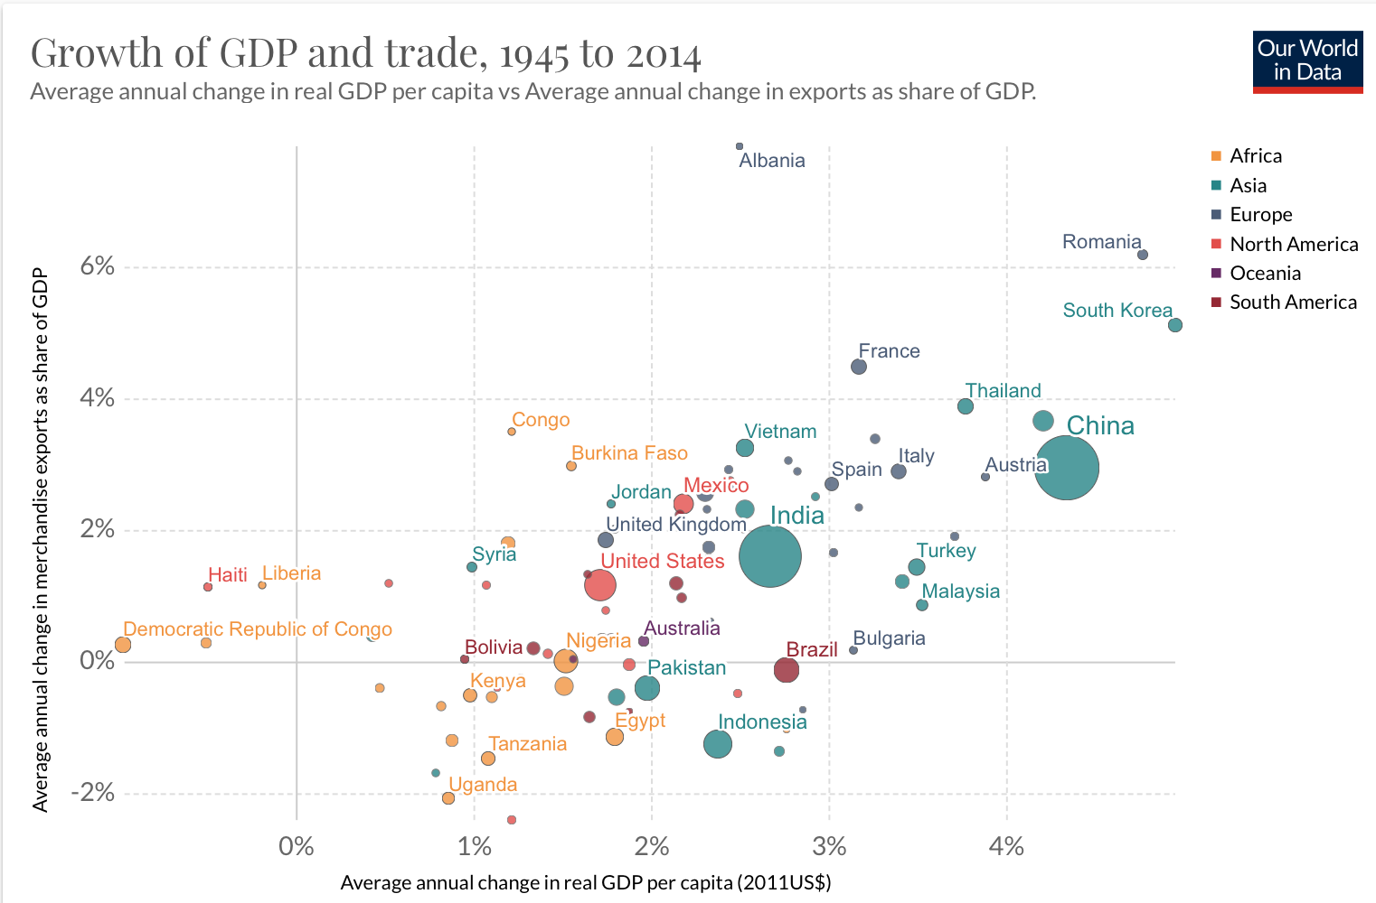
 | *o modelo não indica uma relação causal, uma vez que não considera as endogeneidades existentes entre as variáveis independentes.

 | **Fontes diversas: Ministério da Indústria, Comércio Exterior e Serviços, World Bank, IBGE.

 | Média dos Modelos de RLM
 | Resultados do modelo de regressão para o ano de 2020 |  | -34.38%

 | Resultados do modelo de regressão para o ano de 2021 |  | 8.49%

Elasticidade
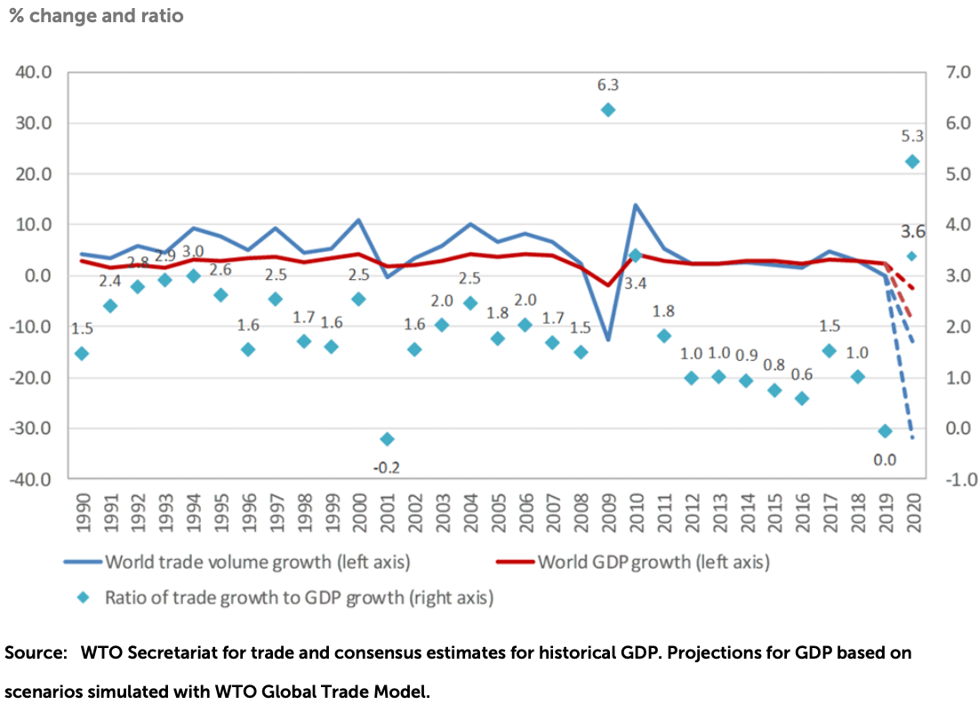
Crescimento Comércio/Crescimento PIB (em US$ milhões, base: 2010)
ano | Crescimento Comércio/Crescimento PIB | Ano de PIB Negativo | cinco | zero | menos cinco
1998 | -25 | 4000.00% | 5 | 0 | -5
1999 | -26 | 4000.00% | 5 | 0 | -5
2000 | 1 | 4000.00% | 5 | 0 | -5
2001 | -3 | 4000.00% | 5 | 0 | -5
2002 | -4 | 4000.00% | 5 | 0 | -5
2003 | -1 | 4000.00% | 5 | 0 | -5
2004 | 3 | 4000.00% | 5 | 0 | -5
2005 | 4 | 4000.00% | 5 | 0 | -5
2006 | 3 | 4000.00% | 5 | 0 | -5
2007 | 3 | 4000.00% | 5 | 0 | -5
2008 | 5 | 4000.00% | 5 | 0 | -5
2009 | 229 | 22873.92% | 5 | 0 | -5
2010 | 4 | 4000.00% | 5 | 0 | -5
2011 | 5 | 4000.00% | 5 | 0 | -5
2012 | -5 | 4000.00% | 5 | 0 | -5
2013 | -1 | 4000.00% | 5 | 0 | -5
2014 | -23 | 4000.00% | 5 | 0 | -5
2015 | 8 | 786.34% | 5 | 0 | -5
2016 | 5 | 490.13% | 5 | 0 | -5
2017 | 10 | 4000.00% | 5 | 0 | -5
2018 | 9 | 4000.00% | 5 | 0 | -5
2019 | -7 | 4000.00% | 5 | 0 | -5
2020 | 0 | 0.00% | 5 | 0 | -5
2021 | 0.00 | 4000 | 5 | 0 | -5

Dados WTI
Ano | Índice de Abertura de Comércio - Proxy de Globalização - Mundo | Crescimento | Decrescimento | Índice de Abertura de Comércio - Proxy de Globalização - Brasil
1870 | 17.57% | 17.57% | -
1871 | 20.47% | 20.47% | -
1872 | 21.32% | 21.32% | -
1873 | 20.85% | 20.85% | -
1874 | 21.62% | 21.62% | -
1875 | 21.98% | 21.98% | -
1876 | 22.09% | 22.09% | - |  |  |  |  | GRÁFICO 11
1877 | 22.20% | 22.20% | - |  | Eras da Globalização |  |  | As Diferentes Eras da Globalização
1878 | 23.35% | 23.35% | - |  | A década de 2010 representa a primeira era de declínio desde o período entre-guerras |  |  | A década de 2010 representa a primeira era de declínio desde o período entre-guerras
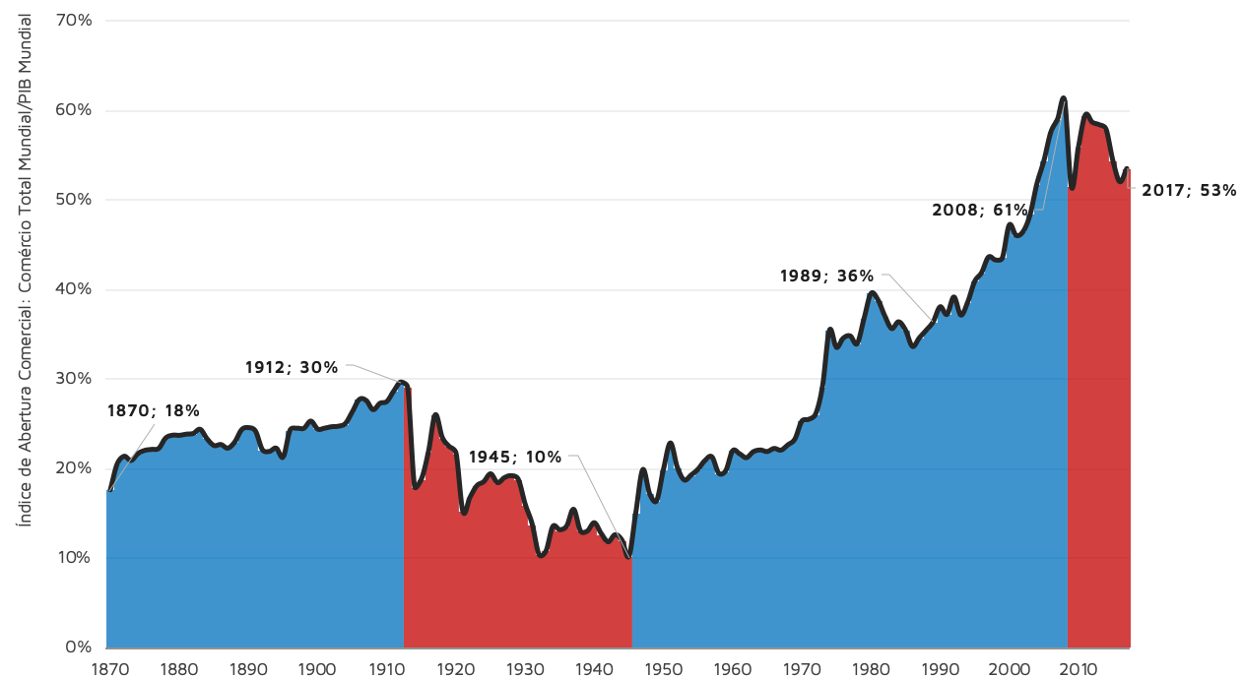
1870-1914:
Começo da Industrialização e Integração Mundial
1914-1945:
1ª Guerra Mundial, Entre Guerras e
2ª Guerra Mundial
1945-1989:
Período Pós-Guerra
1989-2008:
Hiperglobalização
e Liberalização
2008-presente:
“Slowbalization”
1879 | 23.67% | 23.67% | -
1880 | 23.66% | 23.66% | -
1881 | 23.79% | 23.79% | -
1882 | 23.87% | 23.87% | -
1883 | 24.33% | 24.33% | -
1884 | 23.26% | 23.26% | -
1885 | 22.52% | 22.52% | -
1886 | 22.63% | 22.63% | -
1887 | 22.23% | 22.23% | -
1888 | 22.92% | 22.92% | -
1889 | 24.29% | 24.29% | -
1890 | 24.52% | 24.52% | -
1891 | 24.13% | 24.13% | -
1892 | 22.05% | 22.05% | -
1893 | 21.86% | 21.86% | -
1894 | 22.22% | 22.22% | -
1895 | 21.24% | 21.24% | -
1896 | 24.24% | 24.24% | -
1897 | 24.45% | 24.45% | -
1898 | 24.45% | 24.45% | -
1899 | 25.25% | 25.25% | -
1900 | 24.36% | 24.36% | -
1901 | 24.46% | 24.46% | - |  |  |  |  | Fonte: Our World in Data
1902 | 24.62% | 24.62% | - |  |  | GRÁFICOS 12 e 13 |  | Notas: Dados de 1870 a 1949 coletados por Klasing and Milionis (2014) e dados de 1950 a 2017 coletados pela Penn World Table (9.1)
1903 | 24.68% | 24.68% | - |  |  | Participação das Exportações no PIB Chinês | Crescimento Médio Anual das Exportações Chinesas
1904 | 24.99% | 24.99% | -
1905 | 26.29% | 26.29% | -
1906 | 27.66% | 27.66% | - |  |  |  |  | Declínio do Ritmo de Expansão do Comércio
1907 | 27.56% | 27.56% | - |  |  |  |  | Métrica | 2000 - 2009 | 2010 - 2019
1908 | 26.53% | 26.53% | - |  |  |  |  | Crescimento Médio Anual das Exportações Chinesas | 20.97% | 8.98%
1909 | 27.24% | 27.24% | - |  |  |  |  | Participação das Exportações no PIB Chinês | 31% | 17%
1910 | 27.45% | 27.45% | - |  |  |  |  | Comércio Mundial
1911 | 28.62% | 28.62% | -
1912 | 29.62% | 29.62% | -
1913 | 29.01% | - | 29.01%
1914 | 17.95% | - | 17.95%
1915 | 18.79% | - | 18.79%
1916 | 21.80% | - | 21.80% |  |  | Fonte: Peterson Institute for International Economics | Nota: Eixos das ordenadas com escalas diferentes
1917 | 25.95% | - | 25.95%
1918 | 23.45% | - | 23.45%
1919 | 22.42% | - | 22.42%
1920 | 21.66% | - | 21.66%
1921 | 15.12% | - | 15.12%
1922 | 16.70% | - | 16.70%
1923 | 18.02% | - | 18.02%
1924 | 18.48% | - | 18.48%
1925 | 19.36% | - | 19.36%
1926 | 18.37% | - | 18.37%
1927 | 18.93% | - | 18.93%
1928 | 19.15% | - | 19.15%
1929 | 18.75% | - | 18.75%
1930 | 15.97% | - | 15.97%
1931 | 13.77% | - | 13.77%
1932 | 10.34% | - | 10.34%
1933 | 10.72% | - | 10.72%
1934 | 13.48% | - | 13.48%
1935 | 13.11% | - | 13.11%
1936 | 13.53% | - | 13.53%
1937 | 15.39% | - | 15.39%
1938 | 12.96% | - | 12.96%
1939 | 12.97% | - | 12.97%
1940 | 13.89% | - | 13.89%
1941 | 12.68% | - | 12.68%
1942 | 11.76% | - | 11.76%
1943 | 12.55% | - | 12.55%
1944 | 11.94% | - | 11.94%
1945 | 10.14% | - | 10.14%
1946 | 15.05% | 15.05% | -
1947 | 19.82% | 19.82% | -
1948 | 17.13% | 17.13% | -
1949 | 16.35% | 16.35% | -
1950 | 19.87% | 19.87% | -
1951 | 22.80% | 22.80% | -
1952 | 20.09% | 20.09% | -
1953 | 18.67% | 18.67% | -
1954 | 19.22% | 19.22% | -
1955 | 19.88% | 19.88% | -
1956 | 20.85% | 20.85% | -
1957 | 21.26% | 21.26% | -
1958 | 19.42% | 19.42% | -
1959 | 19.70% | 19.70% | -
1960 | 21.93% | 21.93% | -
1961 | 21.60% | 21.60% | -
1962 | 21.17% | 21.17% | -
1963 | 21.83% | 21.83% | -
1964 | 22.02% | 22.02% | - | 12.063009276
1965 | 21.85% | 21.85% | - | 13.291686227
1966 | 22.19% | 22.19% | - | 12.816404306
1967 | 22.01% | 22.01% | - | 11.537942131
1968 | 22.60% | 22.60% | - | 12.61091042
1969 | 23.24% | 23.24% | - | 13.174116894
1970 | 25.23% | 25.23% | - | 14.479195497
1971 | 25.45% | 25.45% | - | 14.551280176
1972 | 26.04% | 26.04% | - | 16.103251256
1973 | 29.16% | 29.16% | - | 17.773258823
1974 | 35.40% | 35.40% | - | 21.896847492
1975 | 33.50% | 33.50% | - | 19.04415313
1976 | 34.52% | 34.52% | - | 16.468331379
1977 | 34.77% | 34.77% | - | 15.170116108
1978 | 33.91% | 33.91% | - | 14.539973226
1979 | 36.70% | 36.70% | - | 16.299472738
1980 | 39.50% | 39.50% | - | 20.358560531
1981 | 38.83% | 38.83% | - | 19.219803403
1982 | 37.02% | 37.02% | - | 15.884161725
1983 | 35.60% | 35.60% | - | 20.430162787
1984 | 36.35% | 36.35% | - | 21.471972212
1985 | 35.43% | 35.43% | - | 19.343274227
1986 | 33.60% | 33.60% | - | 15.171165233
1987 | 34.56% | 34.56% | - | 15.652605864
1988 | 35.41% | 35.41% | - | 16.580754762
1989 | 36.35% | 36.35% | - | 14.39087766
1990 | 38.02% | 38.02% | - | 15.161755562
1991 | 37.18% | 37.18% | - | 16.590916631
1992 | 39.12% | 39.12% | - | 19.253343585
1993 | 37.11% | 37.11% | - | 19.599316291
1994 | 38.57% | 38.57% | - | 19.332905457
1995 | 40.85% | 40.85% | - | 16.984459999
1996 | 41.85% | 41.85% | - | 15.635591476
1997 | 43.59% | 43.59% | - | 16.576209261
1998 | 43.27% | 43.27% | - | 16.438584931
1999 | 43.49% | 43.49% | - | 20.982166478
2000 | 47.16% | 47.16% | - | 22.639761357
2001 | 46.01% | 46.01% | - | 26.936285022
2002 | 46.43% | 46.43% | - | 27.618357402
2003 | 48.28% | 48.28% | - | 28.140384723
2004 | 51.77% | 51.77% | - | 29.678252479
2005 | 54.32% | 54.32% | - | 27.086795285
2006 | 57.50% | 57.50% | - | 26.041699376
2007 | 59.03% | 59.03% | - | 25.292611696
2008 | 61.11% | 61.11% | 61.11% | 27.257569458
2009 | 51.40% | - | 51.40% | 22.105975737
2010 | 55.85% | - | 55.85% | 22.517407402
2011 | 59.46% | - | 59.46% | 23.701655843
2012 | 58.66% | - | 58.66% | 24.76530502
2013 | 58.39% | - | 58.39% | 25.56186029
2014 | 57.88% | - | 57.88% | 24.685405817
2015 | 54.34% | - | 54.34% | 26.953625938
2016 | 52.01% | - | 52.01% | 24.574282733
2017 | 53.48% | - | 53.48% | 24.119756954

WUI
 |  | World Uncertainty Index
 |  | GDP weighted average
year | year2 | WUI
1990q1 | 1990 | 12,496
1990q2 | 1990 | 8,770
1990q3 | 1990 | 16,199 | World Uncertainty Index
1990q4 | 1990 | 11,872 | 1990Q1 to 2020Q2
1991q1 | 1991 | 8,224
1991q2 | 1991 | 10,484
1991q3 | 1991 | 6,208
1991q4 | 1991 | 7,314
1992q1 | 1992 | 12,617
1992q2 | 1992 | 7,359
1992q3 | 1992 | 6,778
1992q4 | 1992 | 13,982
1993q1 | 1993 | 13,706
1993q2 | 1993 | 10,559
1993q3 | 1993 | 15,699 |  |  |  | GRÁFICO 14
Guerra Comercial e a Incerteza no Comércio Mundial
1993q4 | 1993 | 11,880
1994q1 | 1994 | 9,656
1994q2 | 1994 | 9,446
1994q3 | 1994 | 12,937
1994q4 | 1994 | 8,478
1995q1 | 1995 | 11,010
1995q2 | 1995 | 9,927
1995q3 | 1995 | 8,001
1995q4 | 1995 | 11,782
1996q1 | 1996 | 10,781
1996q2 | 1996 | 11,799
1996q3 | 1996 | 9,862
1996q4 | 1996 | 8,467
1997q1 | 1997 | 8,311
1997q2 | 1997 | 11,004
1997q3 | 1997 | 8,719
1997q4 | 1997 | 6,869
1998q1 | 1998 | 13,808
1998q2 | 1998 | 9,724
1998q3 | 1998 | 14,250
1998q4 | 1998 | 9,511 |  |  |  | Fonte: World Uncertainty Index
1999q1 | 1999 | 11,075
1999q2 | 1999 | 13,018
1999q3 | 1999 | 5,778 |  | Note: | The use of the data and figure should be cited as:
1999q4 | 1999 | 7,863 |  |  | Ahir, H, N Bloom, and D Furceri (2018), “World Uncertainty Index”, Stanford mimeo.
2000q1 | 2000 | 5,832
2000q2 | 2000 | 5,570
2000q3 | 2000 | 13,817
2000q4 | 2000 | 11,881
2001q1 | 2001 | 22,325
2001q2 | 2001 | 13,179
2001q3 | 2001 | 25,156
2001q4 | 2001 | 23,448
2002q1 | 2002 | 22,597
2002q2 | 2002 | 17,938
2002q3 | 2002 | 14,136
2002q4 | 2002 | 27,833
2003q1 | 2003 | 25,719
2003q2 | 2003 | 34,455
2003q3 | 2003 | 23,886
2003q4 | 2003 | 12,058
2004q1 | 2004 | 16,122
2004q2 | 2004 | 9,975
2004q3 | 2004 | 14,398
2004q4 | 2004 | 13,203
2005q1 | 2005 | 11,538
2005q2 | 2005 | 11,867
2005q3 | 2005 | 20,194
2005q4 | 2005 | 12,166
2006q1 | 2006 | 11,553
2006q2 | 2006 | 8,235
2006q3 | 2006 | 11,855
2006q4 | 2006 | 9,051
2007q1 | 2007 | 13,358
2007q2 | 2007 | 18,460
2007q3 | 2007 | 21,868
2007q4 | 2007 | 13,844
2008q1 | 2008 | 13,177
2008q2 | 2008 | 18,019
2008q3 | 2008 | 14,048
2008q4 | 2008 | 13,245
2009q1 | 2009 | 21,794
2009q2 | 2009 | 18,972
2009q3 | 2009 | 14,507
2009q4 | 2009 | 18,952
2010q1 | 2010 | 19,712
2010q2 | 2010 | 21,449
2010q3 | 2010 | 19,653
2010q4 | 2010 | 14,902
2011q1 | 2011 | 13,398
2011q2 | 2011 | 14,121
2011q3 | 2011 | 20,228
2011q4 | 2011 | 19,437
2012q1 | 2012 | 18,630
2012q2 | 2012 | 36,828
2012q3 | 2012 | 25,945
2012q4 | 2012 | 38,752
2013q1 | 2013 | 31,599
2013q2 | 2013 | 14,114
2013q3 | 2013 | 15,803
2013q4 | 2013 | 18,492
2014q1 | 2014 | 19,537
2014q2 | 2014 | 20,086
2014q3 | 2014 | 14,211
2014q4 | 2014 | 17,252
2015q1 | 2015 | 29,838
2015q2 | 2015 | 25,361
2015q3 | 2015 | 21,280
2015q4 | 2015 | 18,518
2016q1 | 2016 | 22,826
2016q2 | 2016 | 18,513
2016q3 | 2016 | 30,182
2016q4 | 2016 | 32,031
2017q1 | 2017 | 29,910
2017q2 | 2017 | 16,514
2017q3 | 2017 | 16,326
2017q4 | 2017 | 28,397
2018q1 | 2018 | 13,622
2018q2 | 2018 | 25,653
2018q3 | 2018 | 28,711
2018q4 | 2018 | 26,443
2019q1 | 2019 | 36,588
2019q2 | 2019 | 40,489
2019q3 | 2019 | 32,801
2019q4 | 2019 | 52,716
2020q1 | 2020 | 55,685
2020q2 | 2020 | 28,914

Resultados das Regressões
Anos | regressao_pib_br | regressao_pib_mundo | regressao_crise_mundo | regressao_crise_br | regressao_crise_rec_br | regressao_rec_br | regressao_crise_rec_mundo | Crescimento do Comércio Total Brasileiro | Crescimento do PIB Mundial | Crescimento do PIB Brasileiro
1998 | -8.331% | -1.779% | -7.353% | -7.911% | -8.055% | -8.576% | -7.239% | -8.389% | 2.55% | 0.338% |  |  | TABELA 2
1999 | -7.683% | 3.454% | -5.646% | -5.047% | -5.449% | -5.863% | -5.647% | -12.099% | 3.24% | 0.468% | TABELA 3 |  | Previsões das Diferentes Regressões para a Variação Percentual do Comércio Internacional Total Brasileiro |  |  | TABELA 5 |  |  | TABELA 4
2000 | 11.907% | 12.104% | 13.703% | 15.208% | 13.393% | 13.635% | 13.079% | 3.981% | 4.38% | 4.388% | Resultados dos R2 das Regressões |  |  | 2020 | 2021 | Previsões de Crescimento do PIB |  |  | Estatísticas dos Coeficientes
2001 | -3.075% | -6.361% | -3.647% | -5.538% | -5.764% | -6.230% | -3.569% | -3.712% | 1.95% | 1.390% | Regressão Simples (PIB Brasileiro) | 0.706 | Regressão Simples (PIB Brasileiro) | -42.63% | 5.90% | Brasil |  |  |  | P-Valores | Desvios-Padrão
2002 | 5.238% | -4.640% | 4.144% | 2.193% | 1.452% | 1.229% | 3.995% | -12.663% | 2.18% | 3.053% | Regressão Simples (PIB Mundial) | 0.364 | Regressão Simples (PIB Mundial) | -58.32% | 19.81% | 2020 | FMI (24/6) | -9.1% | PIB Brasileiro | 1.01E-06 | 0.72175
2003 | -4.320% | 1.281% | -3.113% | -3.192% | -3.680% | -4.045% | -3.151% | -1.282% | 2.96% | 1.141% | Regressão Múltipla com Dummy de Crise Mundial | 0.773 | Regressão Múltipla com Dummy de Crise Mundial | -62.59% | 10.00% |  | EIU (26/3) | -5.5% | PIB Mundial | 0.00296 | 2.24330
2004 | 18.763% | 12.251% | 19.855% | 21.019% | 18.835% | 19.256% | 19.068% | 19.001% | 4.40% | 5.760% | Regressão Múltipla com Dummy de Crises Brasileiras | 0.764 | Regressão Múltipla com Dummy de Crises Brasileiras | -62.57% | 13.60% |  | IFI (15/06) | -6.53% | Dummy de Crise Mundial | 0.06368 | 0.15840
2005 | 5.981% | 8.549% | 7.647% | 8.665% | 7.318% | 7.345% | 7.230% | 11.617% | 3.91% | 3.202% | Regressão Múltipla com Dummy de Crise e de Recuperação Mundial | 0.775 | Regressão Múltipla com Dummy de Crise e de Recuperação Mundial | -61.37% | 13.53% |  | Focus (27/7) | -5.77% | Dummy de Recuperação Mundial | 0.06217 | 0.15824
2006 | 9.778% | 12.073% | 11.796% | 13.410% | 11.710% | 11.897% | 11.223% | 12.341% | 4.38% | 3.962% | Regressão Múltipla com Dummy de Crises e de Recuperações Brasileiras | 0.792 | Regressão Múltipla com Dummy de Crises e de Recuperações Brasileiras | -59.46% | 21.49% |  | Gov. Federal (11/5) | -4.7% | Dummy de Crises Brasileiras | 0.00203 | 0.08228
2007 | 20.311% | 11.616% | 21.100% | 22.036% | 19.796% | 20.246% | 20.289% | 18.905% | 4.32% | 6.070% | Regressão Múltipla com Dummy de Recuperações Brasileiras | 0.791 | Regressão Múltipla com Dummy de Recuperações Brasileiras | -60.01% | 21.57% | 2021 | FMI (14/4) | 3.6% | Dummy de Recuperações Brasileiras | 0.07228 | 0.11539
2008 | 15.436% | -7.111% | 12.715% | 9.645% | 8.468% | 8.464% | 12.375% | 26.106% | 1.85% | 5.094% |  |  | Previsões da Organização Mundial do Comércio (cenário otimista) |  |  |  | Focus (27/7) | 3.50%
2009 | -10.650% | -33.886% | -28.778% | -24.941% | -24.569% | -23.877% | -28.778% | -28.778% | -1.68% | -0.126% |  |  |  | 2020 | 2021 |  | IFI (15/06) | 2.46%
2010 | 27.599% | 11.462% | 27.573% | 28.076% | 35.178% | 35.667% | 30.745% | 30.745% | 4.30% | 7.528% |  |  | Mundo | -12.90% | 21.30% | Mundo
2011 | 9.840% | 2.617% | 9.815% | 9.269% | 7.971% | 7.994% | 9.420% | 18.038% | 3.13% | 3.974% |  |  | América Latina | -17.55% | 20.90% | 2020 | FMI (24/6) | -4.9%
2012 | -0.421% | -2.127% | -0.366% | -1.435% | -1.984% | -2.308% | -0.430% | -8.758% | 2.51% | 1.921% |  |  |  |  |  | 2021 | FMI (24/6) | 5.4%
2013 | 4.995% | -1.014% | 4.708% | 3.598% | 2.714% | 2.548% | 4.496% | -2.335% | 2.65% | 3.005%
2014 | -7.503% | 0.343% | -6.156% | -6.275% | -6.554% | -7.017% | -6.102% | -11.399% | 2.83% | 0.504%
2015 | -27.741% | 0.531% | -24.181% | -24.003% | -24.202% | -23.347% | -23.657% | -27.882% | 2.86% | -3.546%
2016 | -26.539% | -1.547% | -23.555% | -23.917% | -24.090% | -23.241% | -23.020% | -16.201% | 2.58% | -3.305%
2017 | -4.705% | 3.039% | -3.078% | -2.735% | 6.444% | 5.955% | -3.140% | 10.877% | 3.19% | 1.064%
2018 | -4.436% | 2.008% | -3.060% | -2.967% | -3.480% | -3.835% | -3.109% | 9.989% | 3.05% | 1.118%
2019 | -4.524% | -2.943% | -4.204% | -5.236% | -5.532% | -5.976% | -4.158% | -8.182% | 2.40% | 1.100%

 | GRÁFICO 15, 16, 17 e 18
 | Resultados das Regressões Simples
 | O PIB Brasileiro se mostra, sem o controle de outras variáveis, melhor para prever o desempenho do comércio exterior quando comparado ao PIB Mundial
Proporção da Distribuição de Valores
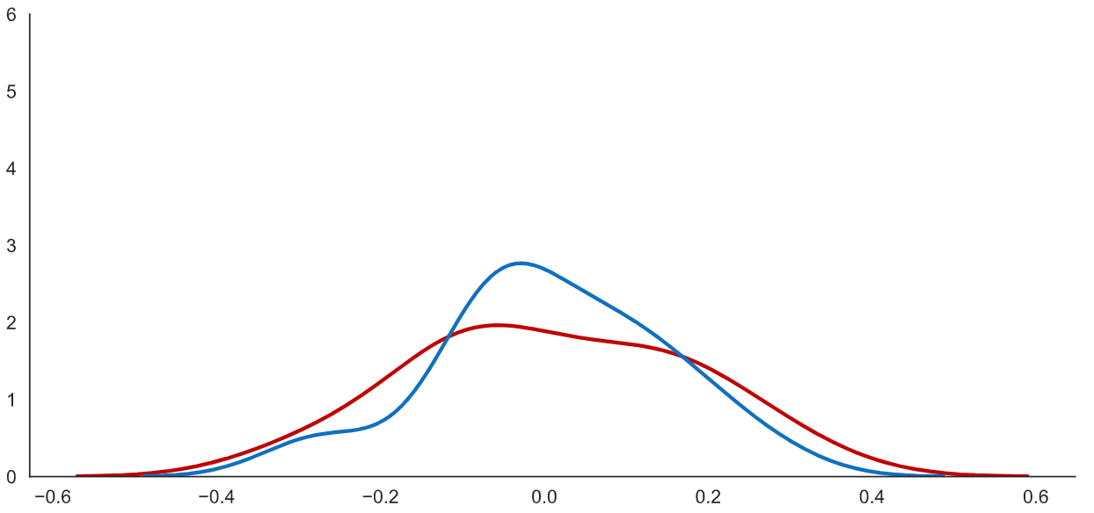
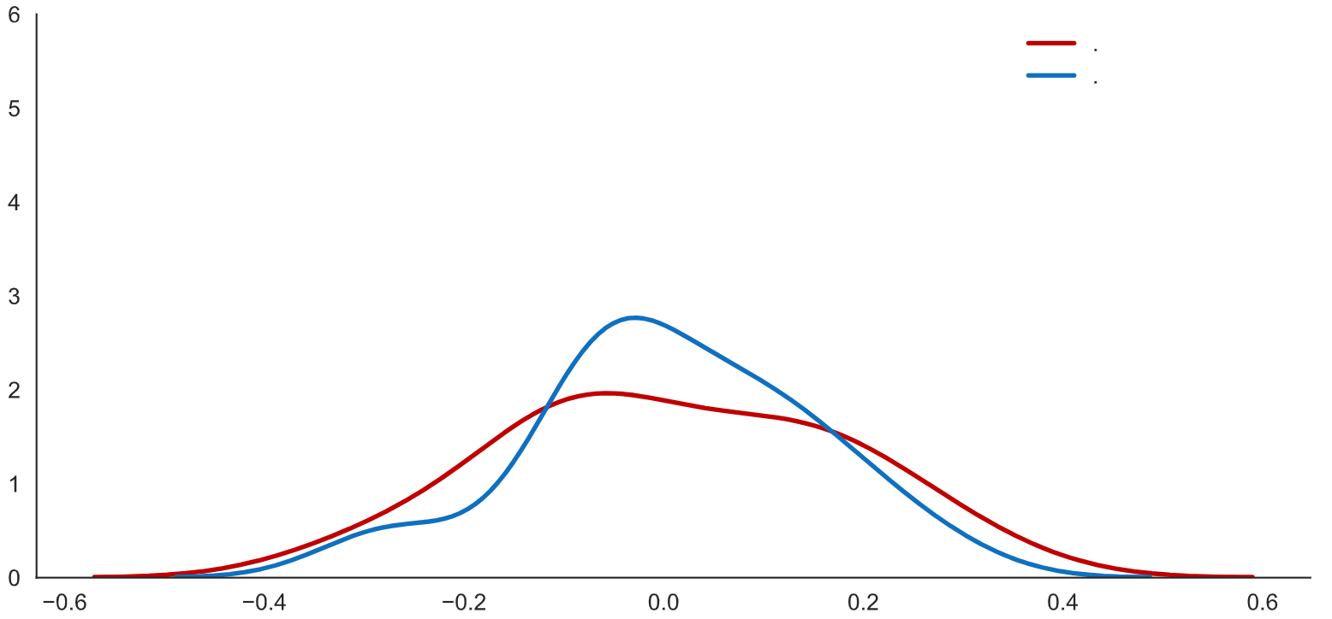
Valores Reais
Valores Modelados

Valores de Crescimento do Comércio Total

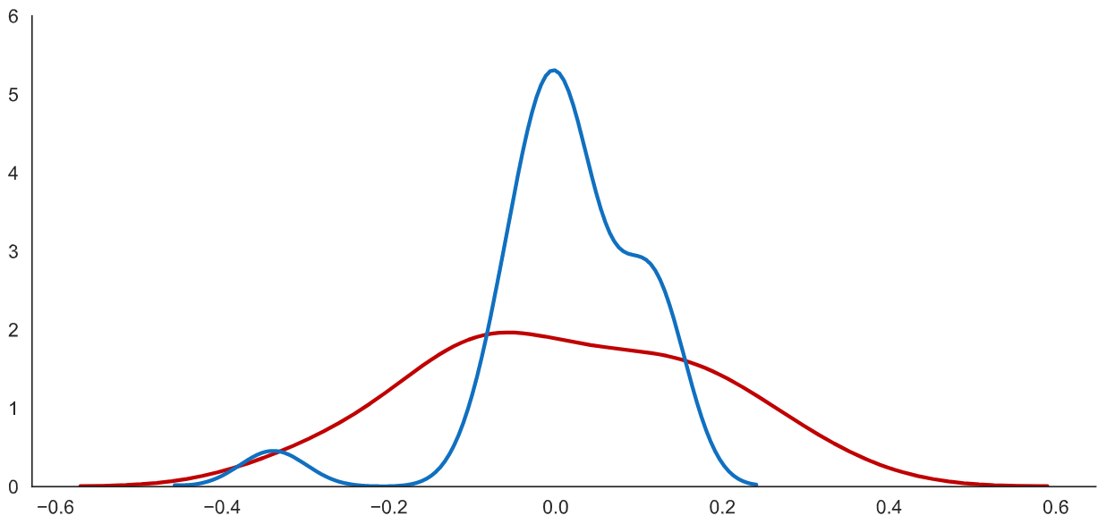
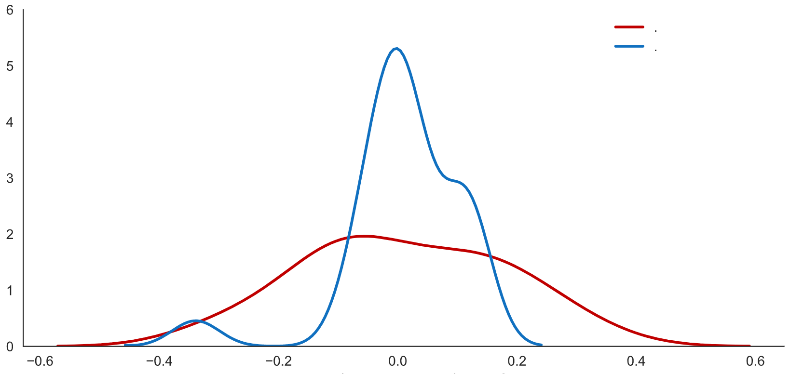
Proporção da Distribuição de Valores
Valores Reais
Valores Modelados

Valores de Crescimento do Comércio Total

Proporção da Distribuição de Valores
 | GRÁFICO 19
 | Resultados da Distribuição dos Valores da Regressão Múltipla
 | Regressão usando o a variação anual percentual do PIB Brasileiro (x1),
 | do PIB Mundial (x2) e uma dummy de crise mundial (2009) (x3)
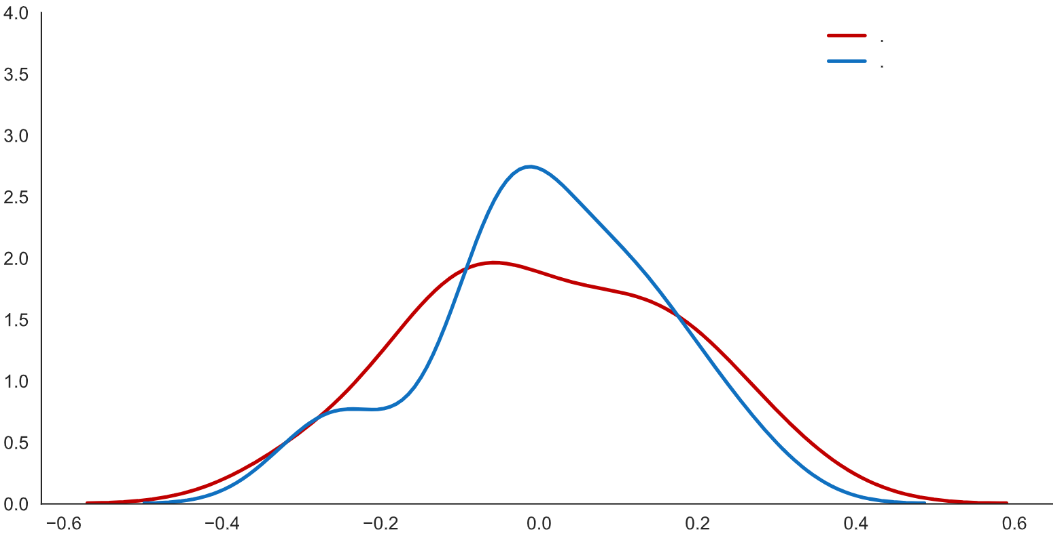
Valores Reais
Valores Modelados*

*y = 4,461x₁ + 1,633x₂ - 0,124x₃
R² = 0,773

Valores de Crescimento do Comércio Total

Proporção da Distribuição de Valores
 | GRÁFICO 20
 | Resultados da Distribuição dos Valores da Regressão Múltipla
 | Regressão usando o a variação anual percentual do PIB Brasileiro (x1),
 | do PIB Mundial (x2) e uma dummy de crise brasileiras (2009, 2015 e 2016) (x3)
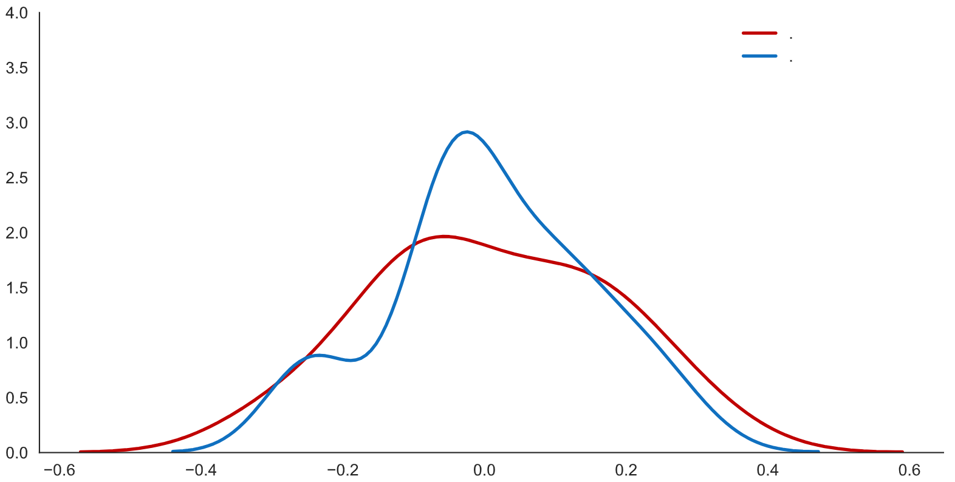
Valores Reais
Valores Modelados*

*y = 4,188x₁ + 3,364x₂ - 0,008x₃
R² = 0,764

Valores de Crescimento do Comércio Total

Proporção da Distribuição de Valores
 | GRÁFICO 21
 | Resultados da Distribuição dos Valores da Regressão Múltipla
 | Regressão usando o a variação anual percentual do PIB Brasileiro (x1), do PIB Mundial (x2),
 | uma dummy de crises brasileiras (x3) e uma dummy de recuperação pós-crises brasileiras (2010 e 2017) (x4)
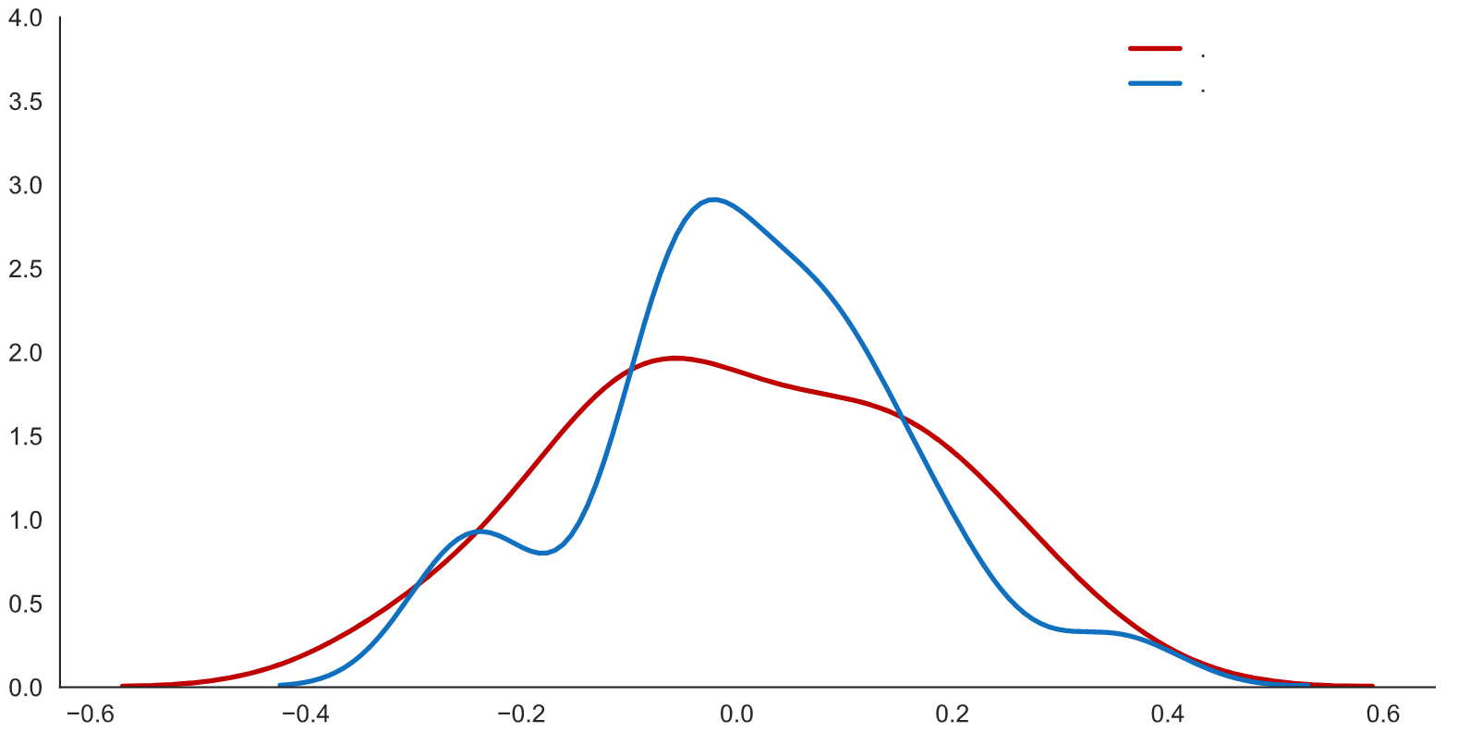
Valores Reais
Valores Modelados*

*y = 3,923x₁ + 3,038x₂ - 0,018x₃ + 0,097x₄
R² = 0,791

Valores de Crescimento do Comércio Total

Proporção da Distribuição de Valores
 | GRÁFICO 22
 | Resultados da Distribuição dos Valores da Regressão Múltipla
 | Regressão usando o a variação anual percentual do PIB Brasileiro (x1), do PIB Mundial (x2),
 | uma dummy de crise mundial (x3) e uma dummy de recuperação pós-crises mundiais (2010) (x4)
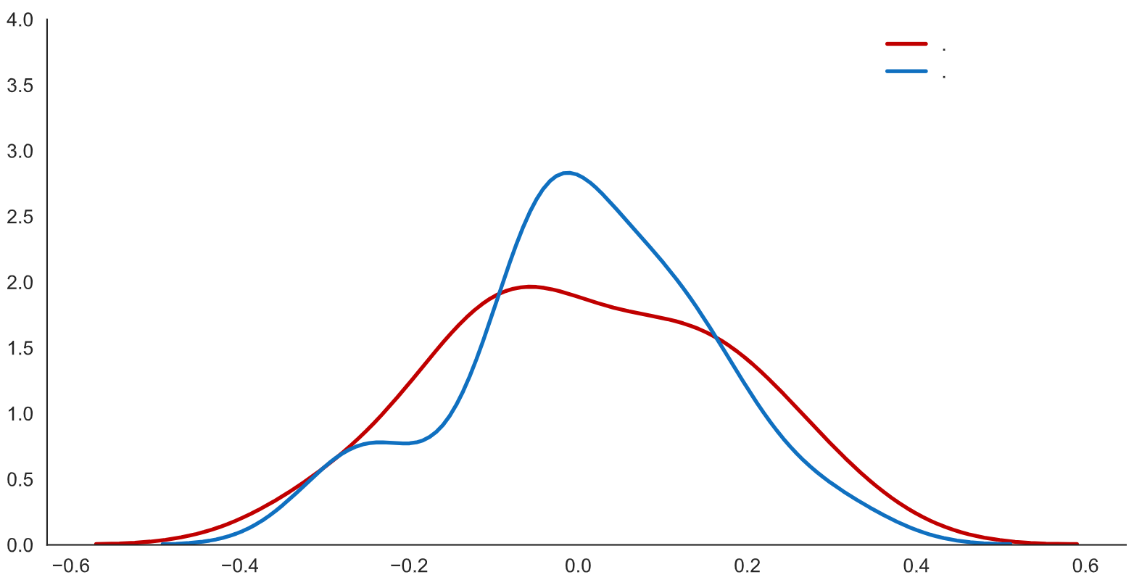
Valores Reais
Valores Modelados*

*y = 4,344x₁ + 1,489x₂ - 0,132x₃ + 0,042x₄
R² = 0,775

Valores de Crescimento do Comércio Total

Efeitos Covid
 |  |  |  |  |  |  |  |  |  |  |  | Taxa de Desocupação | Nível de Ocupação
 |  |  |  |  |  |  |  |  |  |  | Mar-12 | 7.9 | 56.3
 | Dados do IBGE | Março | Abril | Maio |  |  |  |  |  |  | Apr-12 | 7.7 | 56.7
 | Serviços | -6.90% | -11.90% | -0.50% |  |  |  |  |  |  | May-12 | 7.6 | 57
 | Varejo | -2.80% | -16.30% | 14.40% |  |  |  |  |  |  | Jun-12 | 7.5 | 57.1
 | Varejo Ampliado | -14% | -17.50% | 19.60% |  |  |  |  |  |  | Jul-12 | 7.4 | 57
 |  |  |  |  |  |  |  |  |  |  | Aug-12 | 7.3 | 57.1
TABELA 1 |  |  |  |  |  | TABELA 1 |  |  |  |  | Sep-12 | 7.1 | 57.2
Desempenho do Setor de Serviços e de Varejo na Pandemia |  |  |  |  |  | Desempenho do Setor de Serviços e de Varejo na Pandemia |  |  |  |  | Oct-12 | 6.9 | 57.2
 | Feb-20 | Mar-20 | Apr-20 | May-20 | Jun-20 |  | Março | Abril | Maio | Junho | Nov-12 | 6.8 | 57.2
Serviços | 100 | 93.1 | 82.02 | 81.61 | 85.691544225 | Serviços | 7.1% | -11.9% | -0.5% | 5.0% | Dec-12 | 6.9 | 57.1
Varejo | 100 | 97.2 | 81.36 | 93.07 | 100.51745933 | Varejo | -2.8% | -16.3% | 14.4% | 8.0% | Jan-13 | 7.2 | 56.8
Varejo Ampliado | 100 | 86 | 70.95 | 84.86 | 95.5480812 | Varejo Ampliado | -14.0% | -17.5% | 19.6% | 12.6% | Feb-13 | 7.7 | 56.5
 |  |  |  |  |  | Nota: Desempenho frente ao mês anterior |  |  |  |  | Mar-13 | 8 | 56.3
 |  |  |  |  |  |  |  |  |  |  | Apr-13 | 7.8 | 56.5
 |  |  |  |  |  |  |  |  |  |  | May-13 | 7.6 | 56.8
 |  |  |  |  |  |  |  |  |  |  | Jun-13 | 7.4 | 56.9
 | GRÁFICO 1 |  |  |  |  |  |  |  |  |  | Jul-13 | 7.3 | 57
 | Desempenho de Serviços e de Varejo na Pandemia |  |  |  |  |  |  |  |  |  | Aug-13 | 7.1 | 57
 | Desempenho acumulado desde o início da pandemia (fev/20) |  |  |  |  |  |  |  |  |  | Sep-13 | 6.9 | 57.1
 |  |  |  |  |  |  |  |  |  |  | Oct-13 | 6.7 | 57.1
 |  |  |  |  |  |  |  |  |  |  | Nov-13 | 6.5 | 57.3
 |  |  |  |  |  |  |  |  |  |  | Dec-13 | 6.2 | 57.3
 |  |  |  |  |  |  |  |  |  |  | Jan-14 | 6.4 | 57.1
 |  |  |  |  |  |  |  |  |  |  | Feb-14 | 6.7 | 57
 |  |  |  |  |  |  |  |  |  |  | Mar-14 | 7.2 | 56.8
 |  |  |  |  |  |  |  |  |  |  | Apr-14 | 7.1 | 56.8
 |  |  |  |  |  |  |  |  |  |  | May-14 | 7 | 56.8
 |  |  |  |  |  |  |  |  |  |  | Jun-14 | 6.8 | 56.9
 |  |  |  |  |  |  |  |  |  |  | Jul-14 | 6.9 | 56.8
 |  |  |  |  |  |  |  |  |  |  | Aug-14 | 6.9 | 56.7
 |  |  |  |  |  |  |  |  |  |  | Sep-14 | 6.8 | 56.8
 |  |  |  |  |  |  |  |  |  |  | Oct-14 | 6.6 | 56.9
 |  |  |  |  |  |  |  |  |  |  | Nov-14 | 6.5 | 56.9
 |  |  |  |  |  |  |  |  |  |  | Dec-14 | 6.5 | 56.9
 |  |  |  |  |  |  |  |  |  |  | Jan-15 | 6.8 | 56.7
 | Fonte: IBGE |  |  |  |  |  |  |  |  |  | Feb-15 | 7.4 | 56.4
 |  |  |  |  |  |  |  |  |  |  | Mar-15 | 7.9 | 56.2
 |  |  |  |  |  |  |  |  |  |  | Apr-15 | 8 | 56.3
 | GRÁFICO 2 |  |  |  |  |  |  |  |  |  | May-15 | 8.1 | 56.2
 | Taxa de Desocupação e Percentual da População Ocupada no Brasil |  |  |  |  |  |  |  |  |  | Jun-15 | 8.3 | 56.2
 | O aumento do desemprego foi arrefecido pela queda na população ocupada |  |  |  |  |  |  |  |  |  | Jul-15 | 8.5 | 56.1
 |  |  |  |  |  |  |  |  |  |  | Aug-15 | 8.7 | 56
 |  |  |  |  |  |  |  |  |  |  | Sep-15 | 8.9 | 56
 |  |  |  |  |  |  |  |  |  |  | Oct-15 | 8.9 | 56.1
 |  |  |  |  |  |  |  |  |  |  | Nov-15 | 9 | 55.9
 |  |  |  |  |  |  |  |  |  |  | Dec-15 | 8.9 | 55.9
 |  |  |  |  |  |  |  |  |  |  | Jan-16 | 9.5 | 55.5
 |  |  |  |  |  |  |  |  |  |  | Feb-16 | 10.2 | 55.1
 |  |  |  |  |  |  |  |  |  |  | Mar-16 | 10.9 | 54.8
 |  |  |  |  |  |  |  |  |  |  | Apr-16 | 11.2 | 54.6
 |  |  |  |  |  |  |  |  |  |  | May-16 | 11.2 | 54.7
 |  |  |  |  |  |  |  |  |  |  | Jun-16 | 11.3 | 54.6
 |  |  |  |  |  |  |  |  |  |  | Jul-16 | 11.6 | 54.4
 |  |  |  |  |  |  |  |  |  |  | Aug-16 | 11.8 | 54.2
 |  |  |  |  |  |  |  |  |  |  | Sep-16 | 11.8 | 54
 |  |  |  |  |  |  |  |  |  |  | Oct-16 | 11.8 | 53.9
 |  |  |  |  |  |  |  |  |  |  | Nov-16 | 11.8 | 54.1
 |  |  |  |  |  |  |  |  |  |  | Dec-16 | 12 | 54
 |  |  |  |  |  |  |  |  |  |  | Jan-17 | 12.6 | 53.7
 |  |  |  |  |  |  |  |  |  |  | Feb-17 | 13.2 | 53.4
 |  |  |  |  |  |  |  |  |  |  | Mar-17 | 13.7 | 53.1
 | Fonte: PNAD/IBGE |  |  |  |  |  |  |  |  |  | Apr-17 | 13.6 | 53.2
 |  |  |  |  |  |  |  |  |  |  | May-17 | 13.3 | 53.4
 |  |  |  |  |  |  |  |  |  |  | Jun-17 | 13 | 53.7
 |  |  |  |  |  |  |  |  |  |  | Jul-17 | 12.8 | 53.9
 |  |  |  |  |  |  |  |  |  |  | Aug-17 | 12.6 | 54
 |  |  |  |  |  |  |  |  |  |  | Sep-17 | 12.4 | 54.1
 |  |  |  |  |  |  |  |  |  |  | Oct-17 | 12.2 | 54.3
 |  |  |  |  |  |  |  |  |  |  | Nov-17 | 12 | 54.4
 |  |  |  |  |  |  |  |  |  |  | Dec-17 | 11.8 | 54.5
 |  |  |  |  |  |  |  |  |  |  | Jan-18 | 12.2 | 54.2
 |  |  |  |  |  |  |  |  |  |  | Feb-18 | 12.6 | 53.9
 |  |  |  |  |  |  |  |  |  |  | Mar-18 | 13.1 | 53.6
 |  |  |  |  |  |  |  |  |  |  | Apr-18 | 12.9 | 53.6
 |  |  |  |  |  |  |  |  |  |  | May-18 | 12.7 | 53.6
 |  |  |  |  |  |  |  |  |  |  | Jun-18 | 12.4 | 53.7
 |  |  |  |  |  |  |  |  |  |  | Jul-18 | 12.3 | 53.9
 |  |  |  |  |  |  |  |  |  |  | Aug-18 | 12.1 | 54.1
 |  |  |  |  |  |  |  |  |  |  | Sep-18 | 11.9 | 54.4
 |  |  |  |  |  |  |  |  |  |  | Oct-18 | 11.7 | 54.5
 |  |  |  |  |  |  |  |  |  |  | Nov-18 | 11.6 | 54.7
 |  |  |  |  |  |  |  |  |  |  | Dec-18 | 11.6 | 54.5
 |  |  |  |  |  |  |  |  |  |  | Jan-19 | 12 | 54.2
 |  |  |  |  |  |  |  |  |  |  | Feb-19 | 12.4 | 53.9
 |  |  |  |  |  |  |  |  |  |  | Mar-19 | 12.7 | 53.9
 |  |  |  |  |  |  |  |  |  |  | Apr-19 | 12.5 | 54.2
 |  |  |  |  |  |  |  |  |  |  | May-19 | 12.3 | 54.5
 |  |  |  |  |  |  |  |  |  |  | Jun-19 | 12 | 54.6
 |  |  |  |  |  |  |  |  |  |  | Jul-19 | 11.8 | 54.7
 |  |  |  |  |  |  |  |  |  |  | Aug-19 | 11.8 | 54.7
 |  |  |  |  |  |  |  |  |  |  | Sep-19 | 11.8 | 54.8
 |  |  |  |  |  |  |  |  |  |  | Oct-19 | 11.6 | 54.9
 |  |  |  |  |  |  |  |  |  |  | Nov-19 | 11.2 | 55.1
 |  |  |  |  |  |  |  |  |  |  | Dec-19 | 11 | 55.1
 |  |  |  |  |  |  |  |  |  |  | Jan-20 | 11.2 | 54.8
 |  |  |  |  |  |  |  |  |  |  | Feb-20 | 11.6 | 54.5
 |  |  |  |  |  |  |  |  |  |  | Mar-20 | 12.2 | 53.5
 |  |  |  |  |  |  |  |  |  |  | Apr-20 | 12.6 | 51.6
 |  |  |  |  |  |  |  |  |  |  | May-20 | 12.9 | 49.5
 |  |  |  |  |  |  |  |  |  |  | Jun-20 | 13.3 | 47.9

